INFORMACIÓN
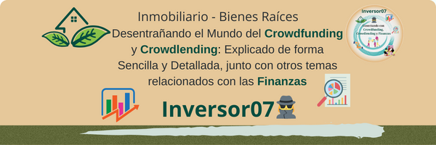


 | Información | Acceso Blog
 |  | Promociones

Hablamos con frecuencia sobre inversiones y su importancia, pero rara vez tocamos el tema del ahorro, que es una pieza fundamental para mejorar nuestra salud financiera. Al diseñar un plan de ahorro e inversión, es IMPORTANTE conocer todos nuestros gastos. Esto nos permite identificar en qué áreas estamos gastando dinero y evaluar si podemos realizar ajustes. He creado una plantilla especialmente para ti, donde podrás gestionar y tener un control completo sobre todos tus gastos, además de detectar posibles desviaciones con respecto a tu presupuesto inicial. ¡Asegúrate de aprovechar esta herramienta para optimizar tu manejo financiero!

En la plantilla encontrarás:

1.-Resumen Anual, donde verás reflejado el total de Igresos, Gastos, Inversiones y Patrimonio Neto ANUAL, además incluye un resumen de tu Plan de inversiones, porcentaje de los ingresos que destinas a la inversión y como los distribuyes. NO TOCAR (no debes picar ningún dato, lo coge de las hojas siguientes)
2.-Patrimonio: Hoja donde verás reflejado tu Patrimonio, NO TOCAR LOS CAMPOS AMARILLOS
3.-Ingresos por inversiones: Hoja para llevar el control de los ingresos que recibes por las cuentas remuneradas, depósitos, inversiones, etc. NO TOCAR LOS CAMPOS AMARILLOS
4.-Ingresos y Gastos: Hoja Control de Gastos e Ingresos mensuales. NO TOCAR LOS CAMPOS AMARILLOS
6.-Hoja Control sobre tus inversiones en Crowdfunding y Crowdlending Inmobiliario. NO TOCAR CAMPOS AMARILLOS
7.-Hoja Control sobre tus inversiones en Crowdfunding Tokenizado. NO TOCAR CAMPOS AMARILLOS
8.-Hoja control sobre tus inversiones en Facturas. NO TOCAR CAMPOS BLANCOS
9.-Hoja control acciones
10.-Adaptala a tus circunstancias, añade celdas pero observa que dicha celda se incluye en las fórmulas

"Ahorrar es el cimiento sólido, y la inversión es la construcción del futuro financiero"
Si te ha resultado útil comparte conocimientos con la comunidad. Me puedes seguir en X (antig twitter) @Inversor00 Gracias

